상품제안서
애니클리어 방수 가방 드라이백 10L | 상품코드: F32635

 |  |  |  |  |  |  | 02-412-0044 | www.easy1.co.kr
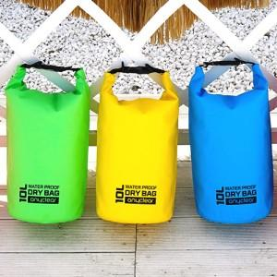

【상세/제작정보】

【인쇄/포장옵션】 | 실크, 컬러필름인쇄 / 포장불가능

【공급단가】 | 수량 | 50~ | 100~ | 500~ | 1,000~ | 2,000~
*VAT별도 | 단가 | 5,880원 | 5,780원 | 5,630원 | 5,530원 | 5,390원

【상품 URL】 | https://dev.easy1.co.kr:443/src/goods_detail.php?gdno=32635

